Picture
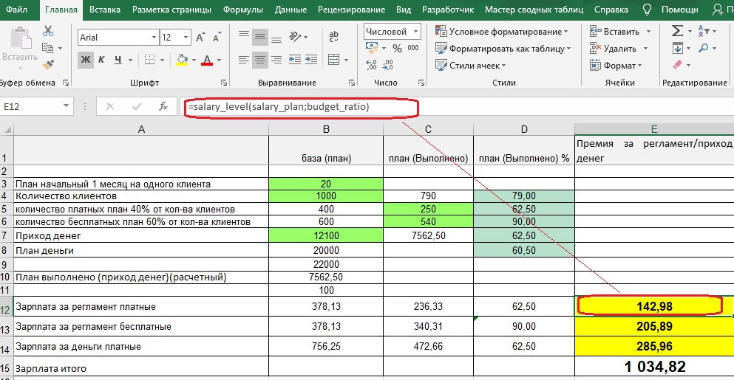

Формула расчета
NikitaDvorets, Нет, нужно только изменить формулу в Е12, что бы она учитывала условия описанные в ф12 Формула в Е12 правильная только не учитывает условия по диапазону применения Если D8 = от 1-40, 50-65, 75-90, 100-140, 150-165, 175-190, 200-240, 250-265, 275-290, 300 тогда формула Е12 правильная Если D8 от >40 но <50 тогда формула должна быть такой (С12*40)/100 Если D8 от >65 но <75 тогда формула должна быть такой (С12*65)/100 Если D8 от >90 но <100 тогда формула должна быть такой (С12*90)/100 Если D8 = от 100-140, 150-165, 175-190, 200 тогда формула Е12 правильная Если D8 от >140 но <150 тогда формула должна быть такой (С12*140)/100 Если D8 от >165 но <175 тогда формула должна быть такой (С12*165)/100 Если D8 от >190 но <200 тогда формула должна быть такой (С12*190)/100 Если D8 = от 200-240, 250-265, 275-290,300 тогда формула Е12 правильная Если D8 от >240 но <250 тогда формула должна быть такой (С12*240)/100 Если D8 от >265 но <275 тогда формула должна быть такой (С12*265)/100 Если D8 от >290 но <300 тогда формула должна быть такой (С12*290)/100 Смысл вот в чем - если сделал план в Д8 от 1 до 40%, от 50 до 65%, от 75 до 90% тогда формула правильная, НО если сделал например 48% плана(диапазон больше 40 но меньше 50), тогда получишь только 40% премии, или сделал 74% (диапазон больше 65 но меньше 75) тогда получишь только 65% премии и т.д. , это сделано для дополнительной мотивации не останавливаться на достигнутом, а дотягивать план до 50,75,100%
' Пользовательская функция. Расчет зарплаты
Public Function salary_level(salary_plan As Variant, budget_ratio As Variant) As Variant
Sheets("Salary_calc").Select
If budget_ratio > 1 And budget_ratio < 40 Then
salary_level = (salary_plan * budget_ratio) / 100
ElseIf budget_ratio > 50 And budget_ratio < 65 Then
salary_level = (salary_plan * budget_ratio) / 100
ElseIf budget_ratio > 75 And budget_ratio < 90 Then
salary_level = (salary_plan * budget_ratio) / 100
ElseIf budget_ratio > 100 And budget_ratio < 140 Then
salary_level = (salary_plan * budget_ratio) / 100
ElseIf budget_ratio > 150 And budget_ratio < 165 Then
salary_level = (salary_plan * budget_ratio) / 100
ElseIf budget_ratio > 175 And budget_ratio < 190 Then
salary_level = (salary_plan * budget_ratio) / 100
ElseIf budget_ratio > 200 And budget_ratio < 240 Then
salary_level = (salary_plan * budget_ratio) / 100
ElseIf budget_ratio > 250 And budget_ratio < 265 Then
salary_level = (salary_plan * budget_ratio) / 100
ElseIf budget_ratio > 275 And budget_ratio < 290 Then
salary_level = (salary_plan * budget_ratio) / 100
ElseIf budget_ratio = 300 Then
salary_level = (salary_plan * budget_ratio) / 100
' прочие условия
ElseIf budget_ratio > 40 And budget_ratio < 50 Then
salary_level = (salary_plan * 40) / 100
ElseIf budget_ratio > 65 And budget_ratio < 75 Then
salary_level = (salary_plan * 65) / 100
ElseIf budget_ratio > 90 And budget_ratio < 100 Then
salary_level = (salary_plan * 90) / 100
ElseIf budget_ratio > 100 And budget_ratio < 140 Then
salary_level = (salary_plan * budget_ratio) / 100
ElseIf budget_ratio > 150 And budget_ratio < 165 Then
salary_level = (salary_plan * budget_ratio) / 100
ElseIf budget_ratio > 175 And budget_ratio < 190 Then
salary_level = (salary_plan * budget_ratio) / 100
ElseIf budget_ratio = 200 Then
salary_level = (salary_plan * budget_ratio) / 100
ElseIf budget_ratio > 140 And budget_ratio < 150 Then
salary_level = (salary_plan * 140) / 100
ElseIf budget_ratio > 165 And budget_ratio < 175 Then
salary_level = (salary_plan * 165) / 100
ElseIf budget_ratio > 190 And budget_ratio < 200 Then
salary_level = (salary_plan * 190) / 100
ElseIf budget_ratio > 200 And budget_ratio < 240 Then
salary_level = (salary_plan * budget_ratio) / 100
ElseIf budget_ratio > 250 And budget_ratio < 265 Then
salary_level = (salary_plan * budget_ratio) / 100
ElseIf budget_ratio > 275 And budget_ratio < 290 Then
salary_level = (salary_plan * budget_ratio) / 100
ElseIf budget_ratio = 300 Then
salary_level = (salary_plan * budget_ratio) / 100
ElseIf budget_ratio > 240 And budget_ratio < 250 Then
salary_level = (salary_plan * 240) / 100
ElseIf budget_ratio > 265 And budget_ratio < 275 Then
salary_level = (salary_plan * 265) / 100
ElseIf budget_ratio > 290 And budget_ratio < 300 Then
salary_level = (salary_plan * 290) / 100
End If
End Function

